Tabelle1
Eine homogene lineare Funktion f hat die Änderungsrate 3/4.
a. Berechne f(4).
b. Zeichne den Funktionsgraphen.

a.
f(4) = | 3 | (Eingabe: = 3/4 * 4)

b.
Wir zeichnen den Funktionsgraphen über dem Intervall [-4; 8].
Dazu genügt es, die Funktionswerte an den Stellen -4 und 8 zu berechnen.
Wir machen das in Form einer Wertetabelle.

x | f(x)
-4 | -3
8 | 6

Wir markieren die Tabelle und wählen auf der Registerkarte Einfügen den Diagrammtyp Punkt.

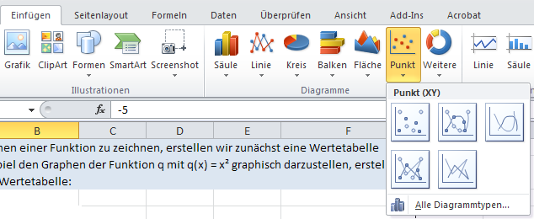

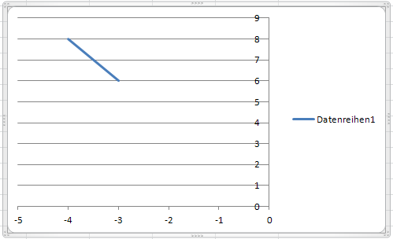

Wir sehen, dass hier der Zahl -4 die Zahl 8 und der Zahl -3 die Zahl 6 zugeordnet wird. Wir möchten aber der Zahl -4 die Zahl -3 und der Zahl 8 die Zahl 6 zuordnen. Dazu klicken wir auf der Registerkarte Diagrammtools auf Zeilen/Spalte wechseln.

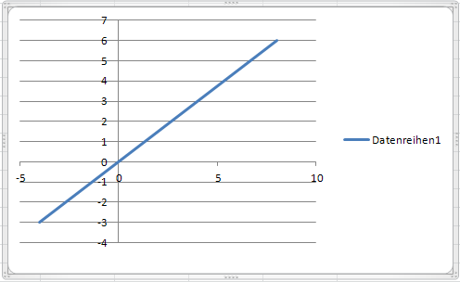

Das Diagramm können wir noch weiter formatieren, bis wir beispielsweise folgendes erhalten:

